2.Pivot vc
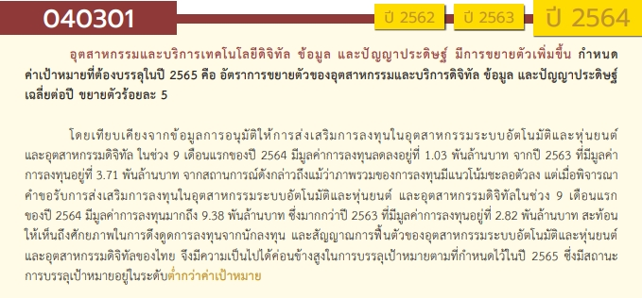
องค์ประกอบ/ปัจจัย | ปีงบประมาณ
 | 2560 | 2561 | 2562 | 2563 | 2564 | 2565 | 2566 | รวมจำนวนโครงการทั้งหมด
040301V01 |  |  |  |  |  | 2 |  | 2
040301F0101 |  |  |  |  |  | 2 |  | 2
040301F0102
040301V02 |  |  | 4 | 1 | 7 | 5 | 2 | 19
040301F0201 |  |  | 3 | 1 | 5 | 5 | 1 | 15
040301F0202 |  |  |  |  | 1 |  | 1 | 2
040301F0203
040301F0204 |  |  | 1 |  | 1 |  |  | 2
040301V03 |  |  |  | 2 | 4 | 2 |  | 8
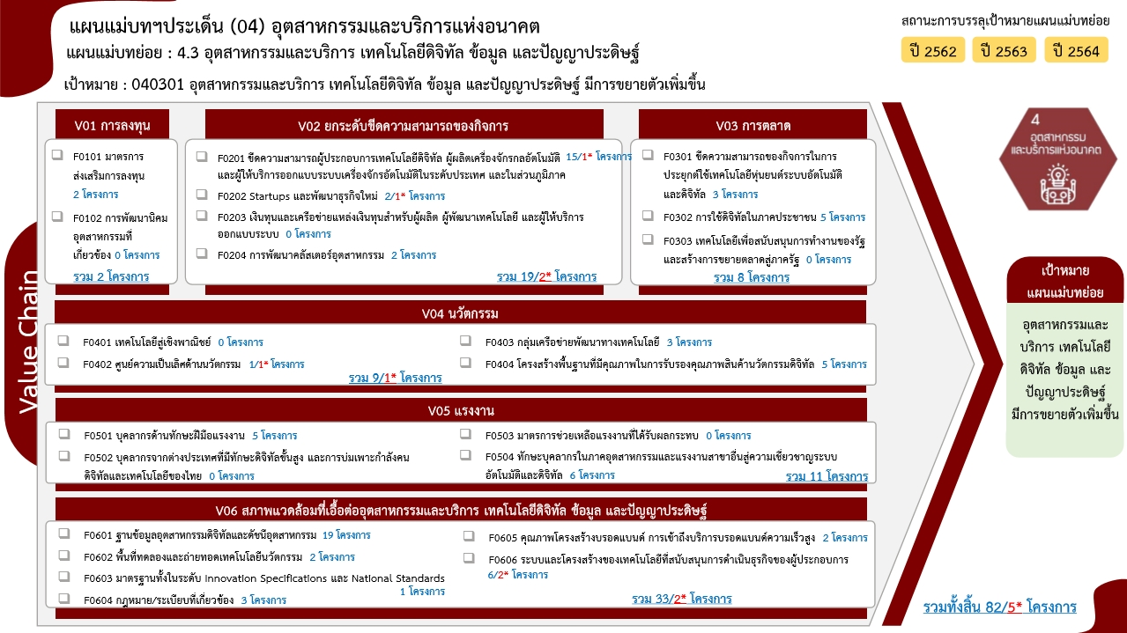
040301F0301 |  |  |  |  | 2 | 1 |  | 3
040301F0303 |  |  |  | 2 | 2 | 1 |  | 5
040301F0302
040301V04 |  |  | 3 | 4 | 1 |  | 1 | 9
040301F0401
040301F0402 |  |  |  |  |  |  | 1 | 1
040301F0403 |  |  |  | 3 |  |  |  | 3
040301F0404 |  |  | 3 | 1 | 1 |  |  | 5
040301V05 |  | 1 | 2 | 4 | 1 | 3 |  | 11
040301F0501 |  |  | 2 | 1 | 1 | 1 |  | 5
040301F0502
040301F0503
040301F0504 |  | 1 |  | 3 |  | 2 |  | 6
040301V06 | 1 |  | 2 | 12 | 8 | 8 | 2 | 33
040301F0601 |  |  | 1 | 9 | 5 | 4 |  | 19
040301F0602 |  |  |  |  |  | 2 |  | 2
040301F0603 |  |  |  |  |  | 1 |  | 1
040301F0604 | 1 |  |  | 2 |  |  |  | 3
040301F0605 |  |  |  |  | 2 |  |  | 2
040301F0606 |  |  | 1 | 1 | 1 | 1 | 2 | 6
รวมจำนวนโครงการทั้งหมด | 1 | 1 | 11 | 23 | 21 | 20 | 5 | 82 | หมายเหตุ: n* หมายถึง โครงการเพื่อขับเคลื่อนการบรรลุเป้าหมายตามยุทธศาสตร์ชาติ ประจำปีงบประมาณ พ.ศ. 2566

4.รวม
โครงการภายใต้เป้าหมายแผนแม่บทย่อย : 040301 อุตสาหกรรมและบริการเทคโนโลยีดิจิทัล ข้อมูล และปัญญาประดิษฐ์ มีการขยายตัวเพิ่มขึ้น
กรุณา Log in เข้าระบบ eMENSCR ก่อนดำเนินการ Click ที่ link โครงการนั้น ๆ
หมายเหตุ : หากไม่ Login จะไม่สามารถดูรายละเอียดโครงการได้
โครงการที่ปรากฎเป็นโครงการที่ผ่านการอนุมัติจากผู้บริหาร (M7) ของหน่วยงานเท่านั้น (ข้อมูล ณ เดือนมีนาคม 2565)

ชื่อโครงการ / การดำเนินงาน | ปีงบประมาณ | วันที่เริ่มต้นโครงการ | วันที่สิ้นสุดโครงการ | หน่วยงานระดับกองหรือเทียบเท่า | หน่วยงานระดับกรมหรือเทียบเท่า | หน่วยงานระดับกระทรวงหรือเทียบเท่า | ประเภทโครงการ | องค์ประกอบ | ปัจจัย
มาตรการพัฒนาอุตสาหกรรมหุ่นยนต์และระบบอัตโนมัติ | 2560 | กันยายน 2560 | ตุลาคม 2569 | กองนโยบายอุตสาหกรรมรายสาขา 1 | สำนักงานเศรษฐกิจอุตสาหกรรม | กระทรวงอุตสาหกรรม |  | 040301V06 | 040301F0604
โครงการฝึกอบรมการใช้โปรแกรมด้วยภาษามาโคร (Macro Program) | 2561 | กรกฎาคม 2561 | กรกฎาคม 2561 | คณะวิศวกรรมศาสตร์ | มหาวิทยาลัยเทคโนโลยีราชมงคลธัญบุรี | กระทรวงการอุดมศึกษา วิทยาศาสตร์ วิจัยและนวัตกรรม |  | 040301V05 | 040301F0504
การวิจัยและนวัตกรรมเพื่อสร้างความมั่งคั่งทางเศรษฐกิจ | 2562 | ตุลาคม 2561 | กันยายน 2562 | กองแผนงาน | มหาวิทยาลัยเทคโนโลยีพระจอมเกล้าพระนครเหนือ | กระทรวงการอุดมศึกษา วิทยาศาสตร์ วิจัยและนวัตกรรม |  | 040301V02 | 040301F0201
โครงการฝึกอบรมเชิงปฏิบัติการสร้างชิ้นงานวัสดุคอมโพสิตขั้นพื้นฐาน สำหรับชิ้นส่วนอากาศยานและอุตสาหกรรมเทคโนโลยีขั้นสูง | 2562 | มีนาคม 2562 | มีนาคม 2562 | คณะวิศวกรรมศาสตร์ | มหาวิทยาลัยเทคโนโลยีราชมงคลธัญบุรี | กระทรวงการอุดมศึกษา วิทยาศาสตร์ วิจัยและนวัตกรรม |  | 040301V05 | 040301F0501
โครงการพัฒนาความสามารถผู้ประกอบการไปสู่อุตสาหกรรมศักยภาพ | 2562 | ตุลาคม 2561 | กันยายน 2562 | สํานักงานรองผู้อำนวยการ/ผู้ช่วยอำนวยการ | สถาบันมาตรวิทยาแห่งชาติ (มว.) | กระทรวงการอุดมศึกษา วิทยาศาสตร์ วิจัยและนวัตกรรม |  | 040301V04 | 040301F0404
. โครงการพัฒนาขีดความสามารถทางการวัดเพื่อเพิ่มความเข้มแข็งของอุตสาหกรรมศักยภาพยานยนต์สมัยใหม่ | 2562 | ตุลาคม 2561 | กันยายน 2562 | สํานักงานรองผู้อำนวยการ/ผู้ช่วยอำนวยการ | สถาบันมาตรวิทยาแห่งชาติ (มว.) | กระทรวงการอุดมศึกษา วิทยาศาสตร์ วิจัยและนวัตกรรม |  | 040301V04 | 040301F0404
โครงการพัฒนาขีดความสามารถทางการวัดเพื่อสนับสนุนอุตสาหกรรมแปรรูปอาหาร | 2562 | ตุลาคม 2561 | กันยายน 2562 | สํานักงานรองผู้อำนวยการ/ผู้ช่วยอำนวยการ | สถาบันมาตรวิทยาแห่งชาติ (มว.) | กระทรวงการอุดมศึกษา วิทยาศาสตร์ วิจัยและนวัตกรรม |  | 040301V04 | 040301F0404
โครงการเพิ่มศักยภาพฝีมือแรงงานด้วยเทคโนโลยีมาตรวิทยาเพื่อนำไปสู่อุตสาหกรรม 4.0 | 2562 | ตุลาคม 2561 | กันยายน 2562 | สํานักงานรองผู้อำนวยการ/ผู้ช่วยอำนวยการ | สถาบันมาตรวิทยาแห่งชาติ (มว.) | กระทรวงการอุดมศึกษา วิทยาศาสตร์ วิจัยและนวัตกรรม |  | 040301V05 | 040301F0501
โครงการยกระดับศักยภาพอุตสาหกรรมยานยนต์และชิ้นส่วนยานยนต์สู่อุตสาหกรรม 4.0 ด้วยเทคโนโลยีมาตรวิทยา | 2562 | ตุลาคม 2561 | กันยายน 2562 | สํานักงานรองผู้อำนวยการ/ผู้ช่วยอำนวยการ | สถาบันมาตรวิทยาแห่งชาติ (มว.) | กระทรวงการอุดมศึกษา วิทยาศาสตร์ วิจัยและนวัตกรรม |  | 040301V02 | 040301F0201
โครงการส่งเสริมการใช้งานภูมิสารสนเทศเพื่อการพัฒนาเศรษฐกิจและสังคมดิจิทัล | 2562 | ตุลาคม 2561 | กันยายน 2562 | สำนักพัฒนาอุทยานรังสรรค์นวัตกรรมอวกาศ | สำนักงานพัฒนาเทคโนโลยีอวกาศและภูมิสารสนเทศ (องค์การมหาชน) (สทอภ.) | กระทรวงการอุดมศึกษา วิทยาศาสตร์ วิจัยและนวัตกรรม |  | 040301V06 | 040301F0606
(62)โครงการพัฒนาการรวมกลุ่มและเชื่อมโยงอุตสาหกรรมเป้าหมาย | 2562 | ตุลาคม 2561 | กันยายน 2562 | กองพัฒนาขีดความสามารถธุรกิจอุตสาหกรรม | กรมส่งเสริมอุตสาหกรรม | กระทรวงอุตสาหกรรม |  | 040301V02 | 040301F0204
(62)โครงการพัฒนาอุตสาหกรรมอิเล็กทรอนิกส์อัจฉริยะ | 2562 | ตุลาคม 2561 | กันยายน 2562 | กองพัฒนานวัตกรรมและเทคโนโลยีอุตสาหกรรม | กรมส่งเสริมอุตสาหกรรม | กระทรวงอุตสาหกรรม |  | 040301V02 | 040301F0201
โครงการพัฒนาศูนย์วิเคราะห์ข้อมูลเชิงลึกอุตสาหกรรมพลาสติก ปี 2562 | 2562 | มกราคม 2562 | ตุลาคม 2562 | กองนโยบายอุตสาหกรรมรายสาขา 1 | สำนักงานเศรษฐกิจอุตสาหกรรม | กระทรวงอุตสาหกรรม |  | 040301V06 | 040301F0601
แผนการดำเนินงานหลักของการก่อสร้างอาคารโรงพิมพ์ปรับปรุงภูมิทัศน์ และการติดตั้งเครื่องจักรของโรงงานไพ่ กรมสรรพสามิต | 2563 | กรกฎาคม 2563 | ตุลาคม 2565 | ส่วนแผนงานและกลยุทธ์ | โรงงานไพ่ กรมสรรพสามิต | กระทรวงการคลัง |  | 040301V03 | 040301F0303
ปรับปรุงกระบวนการผลิตของโรงกษาปณ์ เพื่อก้าวสู่ “โรงกษาปณ์ 4.0” | 2563 | ตุลาคม 2562 | กันยายน 2565 | กองกษาปณ์ | กรมธนารักษ์ | กระทรวงการคลัง |  | 040301V03 | 040301F0303
การพัฒนากระบวนการเรียนการสอนหลักสูตรครุศาสตร์อุตสาหกรรมบัณฑิตด้วยมาตรฐาน RMUTs Meister | 2563 | ตุลาคม 2562 | กันยายน 2563 | คณะครุศาสตร์อุตสาหกรรม | มหาวิทยาลัยเทคโนโลยีราชมงคลธัญบุรี | กระทรวงการอุดมศึกษา วิทยาศาสตร์ วิจัยและนวัตกรรม |  | 040301V05 | 040301F0501
โครงการพัฒนายกระดับการศึกษาและพัฒนาศักยภาพให้อาชีวะทั่วประเทศ ด้วยโปรแกรมบริหารจัดการทรัพยากรองค์กร เพื่อผลิตกำลังคนอาชีวะ ให้มีศักยภาพการแข่งขันในยุค 4.0 | 2563 | กรกฎาคม 2563 | สิงหาคม 2563 | สำนักงานอธิการบดี | มหาวิทยาลัยเทคโนโลยีราชมงคลรัตนโกสินทร์ | กระทรวงการอุดมศึกษา วิทยาศาสตร์ วิจัยและนวัตกรรม |  | 040301V05 | 040301F0504
โครงการจ้างที่ปรึกษาเพื่อจัดทำแผนแม่บทดิจิตอล เทคโนโลยีสารสนเทศ-การสื่อสารและปรับปรุงข้อมูลทรัพยากรภูมิสารสนเทศขนาดใหญ่ของเมืองพัทยา (ระยะ 5 ปี) | 2563 | ตุลาคม 2562 | กันยายน 2563 | มหาวิทยาลัย | มหาวิทยาลัยบูรพา | กระทรวงการอุดมศึกษา วิทยาศาสตร์ วิจัยและนวัตกรรม |  | 040301V06 | 040301F0604
การเคลือบฟิล์มกลุ่มโลหะมีค่าคุณภาพสูงบนตัวเรือนเครื่องประดับด้วยการใช้เทคนิคไฮเพาเวอร์อิมพัลส์แมกนีตรอนสปัตเตอริง (ไฮพิมส์) | 2563 | กันยายน 2563 | กันยายน 2564 | คณะวิทยาศาสตร์ | มหาวิทยาลัยมหาสารคาม | กระทรวงการอุดมศึกษา วิทยาศาสตร์ วิจัยและนวัตกรรม |  | 040301V04 | 040301F0404
โครงการยกระดับศักยภาพอุตสาหกรรมยานยนต์และชิ้นส่วนยานยนต์สู่อุตสาหกรรม 4.0 ด้วยเทคโนโลยีมาตรวิทยา | 2563 | ตุลาคม 2562 | กันยายน 2563 | ฝ่ายมาตรวิทยามิติ | สถาบันมาตรวิทยาแห่งชาติ (มว.) | กระทรวงการอุดมศึกษา วิทยาศาสตร์ วิจัยและนวัตกรรม |  | 040301V02 | 040301F0201
โครงการงานมหกรรม Digital Thailand Big Bang | 2563 | มกราคม 2563 | กันยายน 2563 | ฝ่ายอำนวยการสำนักงาน | สำนักงานส่งเสริมเศรษฐกิจดิจิทัล | กระทรวงดิจิทัลเพื่อเศรษฐกิจและสังคม |  | 040301V05 | 040301F0504
โครงการจัดแสดงนิทรรศการนานาชาติ (World Expo 2020) | 2563 | ตุลาคม 2562 | กันยายน 2563 | ฝ่ายอำนวยการสำนักงาน | สำนักงานส่งเสริมเศรษฐกิจดิจิทัล | กระทรวงดิจิทัลเพื่อเศรษฐกิจและสังคม |  | 040301V06 | 040301F0604
โครงการพัฒนาและส่งเสริมผู้ประกอบการอุตสาหกรรมเกมไทย | 2563 | กุมภาพันธ์ 2563 | กันยายน 2563 | สำนักพัฒนาและส่งเสริมธุรกิจบริการ | กรมส่งเสริมการค้าระหว่างประเทศ | กระทรวงพาณิชย์ |  | 040301V04 | 040301F0403
โครงการจัดทำแนวทางการวัดมูลค่าเศรษฐกิจดิจิทัล | 2563 | กุมภาพันธ์ 2563 | กันยายน 2563 | กองนโยบายและยุทธศาสตร์การค้าสินค้าอุตสาหกรรมและธุรกิจบริการ | สำนักงานนโยบายและยุทธศาสตร์การค้า | กระทรวงพาณิชย์ |  | 040301V06 | 040301F0601
(63)โครงการพัฒนาศักยภาพอุตสาหกรรมด้วยเทคโนโลยีอัจฉริยะ | 2563 | ตุลาคม 2562 | กันยายน 2563 | กองพัฒนานวัตกรรมและเทคโนโลยีอุตสาหกรรม | กรมส่งเสริมอุตสาหกรรม | กระทรวงอุตสาหกรรม |  | 040301V06 | 040301F0606
(63)โครงการยกระดับอุตสาหกรรมแม่พิมพ์ก้าวสู่อุตสาหกรรม 4.0 | 2563 | ตุลาคม 2562 | กันยายน 2563 | กองพัฒนานวัตกรรมและเทคโนโลยีอุตสาหกรรม | กรมส่งเสริมอุตสาหกรรม | กระทรวงอุตสาหกรรม |  | 040301V05 | 040301F0504
(63)โครงการพัฒนาอุตสาหกรรมหุ่นยนต์และระบบอัตโนมัติ | 2563 | ตุลาคม 2562 | กันยายน 2563 | กองพัฒนานวัตกรรมและเทคโนโลยีอุตสาหกรรม | กรมส่งเสริมอุตสาหกรรม | กระทรวงอุตสาหกรรม |  | 040301V04 | 040301F0403
โครงการพัฒนาศูนย์วิเคราะห์ข้อมูลเชิงลึกอุตสาหกรรมพลาสติก ปี 2563 | 2563 | เมษายน 2563 | ธันวาคม 2563 | กองนโยบายอุตสาหกรรมรายสาขา 1 | สำนักงานเศรษฐกิจอุตสาหกรรม | กระทรวงอุตสาหกรรม |  | 040301V06 | 040301F0601
โครงการพัฒนาศูนย์วิเคราะห์ข้อมูลเชิงลึกอุตสาหกรรมเหล็กและโลหการ ปี 2563 | 2563 | เมษายน 2563 | ธันวาคม 2563 | กองนโยบายอุตสาหกรรมรายสาขา 1 | สำนักงานเศรษฐกิจอุตสาหกรรม | กระทรวงอุตสาหกรรม |  | 040301V06 | 040301F0601
โครงการพัฒนาศูนย์วิเคราะห์ข้อมูลเชิงลึกอุตสาหกรรมเครื่องจักรกล ปี 2563 | 2563 | เมษายน 2563 | ธันวาคม 2563 | กองนโยบายอุตสาหกรรมรายสาขา 1 | สำนักงานเศรษฐกิจอุตสาหกรรม | กระทรวงอุตสาหกรรม |  | 040301V06 | 040301F0601
โครงการพัฒนาศูนย์วิเคราะห์ข้อมูลเชิงลึกสำหรับอุตสาหกรรมวัสดุอุปกรณ์ทางการแพทย์ ปี 2563 | 2563 | เมษายน 2563 | ธันวาคม 2563 | กองนโยบายอุตสาหกรรมรายสาขา 1 | สำนักงานเศรษฐกิจอุตสาหกรรม | กระทรวงอุตสาหกรรม |  | 040301V06 | 040301F0601
โครงการศึกษาแนวทางการยกระดับผลิตภาพและสร้างมูลค่า (Value creation) ของภาคเศรษฐกิจไทย ด้วยหุ่นยนต์ ระบบอัตโนมัติ และดิจิทัล | 2563 | เมษายน 2563 | ธันวาคม 2563 | กองนโยบายอุตสาหกรรมรายสาขา 1 | สำนักงานเศรษฐกิจอุตสาหกรรม | กระทรวงอุตสาหกรรม |  | 040301V04 | 040301F0403
โครงการพัฒนาศูนย์วิเคราะห์ข้อมูลเชิงลึกอุตสาหกรรมหุ่นยนต์และระบบอัตโนมัติ | 2563 | เมษายน 2563 | ธันวาคม 2563 | กองนโยบายอุตสาหกรรมรายสาขา 1 | สำนักงานเศรษฐกิจอุตสาหกรรม | กระทรวงอุตสาหกรรม |  | 040301V06 | 040301F0601
โครงการพัฒนาศูนย์วิเคราะห์ข้อมูลเชิงลึกสำหรับอุตสาหกรรมไฟฟ้าและอิเล็กทรอนิกส์ ปี 2563 | 2563 | เมษายน 2563 | ธันวาคม 2563 | กองนโยบายอุตสาหกรรมรายสาขา 1 | สำนักงานเศรษฐกิจอุตสาหกรรม | กระทรวงอุตสาหกรรม |  | 040301V06 | 040301F0601
โครงการพัฒนาสารสนเทศยานยนต์ | 2563 | เมษายน 2563 | ธันวาคม 2563 | กองนโยบายอุตสาหกรรมรายสาขา 1 | สำนักงานเศรษฐกิจอุตสาหกรรม | กระทรวงอุตสาหกรรม |  | 040301V06 | 040301F0601
โครงการจัดทำดัชนีผู้จัดการฝ่ายจัดซื้อ (Purchasing Managers Index : PMI) | 2563 | เมษายน 2563 | ธันวาคม 2563 | กองสารสนเทศและดัชนีเศรษฐกิจอุตสาหกรรม | สำนักงานเศรษฐกิจอุตสาหกรรม | กระทรวงอุตสาหกรรม |  | 040301V06 | 040301F0601
...

